8_Сравнение средних_Ф1
Задача 8. Дисперсионный анализ. Moдели
Студент Трашко М.Д. |  |  |  |  |  | Вариант 12.
Вариант 12
 | ИЗМЕНЕНИЕ СРЕДНИХ ПО ГРАДАЦИЯМ ФАКТОРА 1 |  |  |  |  |  |  | Гербицид

1 | Скопируйте с листа "Условия применимости" таблицу с выборками, по которым расчитаны средние

 | Доза герби-цида | n | Выборка, для которой эти средние посчитаны (заполняется по исходным данным) |  |  |  |  |  |  |  |  |  | Среднее | из R
 | 0 | 10 | 10 | 10 | 11 | 11 | 13 | 12 | 15 | 15 | 13 | 15 | 12.5 | 12.5
 | 10 | 10 | 11 | 11 | 13 | 13 | 15 | 16 | 15 | 14 | 18 | 17 | 14.3 | 14.5
 | 20 | 10 | 8 | 11 | 14 | 13 | 15 | 15 | 17 | 17 | 17 | 17 | 14.4 | 14.4
 | 30 | 10 | 12 | 11 | 13 | 14 | 15 | 14 | 18 | 17 | 18 | 18 | 15.0 | 15.0
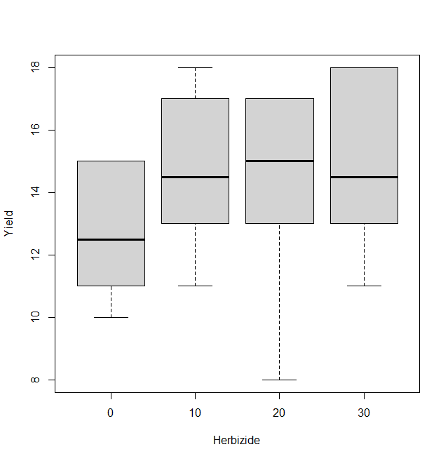
2 | Скопируйте графики, которые отражают динамику средних

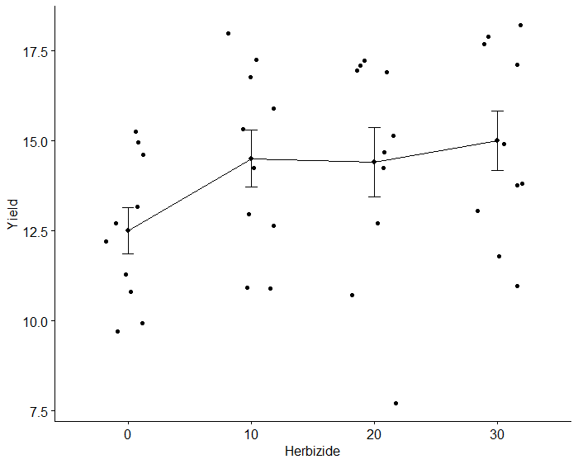

 | Какой из графиков, по Вашему мнению, лучше отражает динамику средних и показывает отличия?

 | Динамику средних лучше отражает левый график.

3 | Отличия средних по критерию НСР (наименьшая существенная разность)
 |  |  |  |  |  |  |  |  |  |  | В каких единицах выражено НСР?
 | Расчитайте НСР по формуле для ур.значимости 0.05

 | где n - число повторностей по градациям фактора
 | QW и vW возьмите из табл., а значения для распределения Стьюдента найдите, воспользовавшись функцией программы Excel СТЬЮДРАСП.ОБР.2x |  |  |  |  |  |  |  |  |  |  |  |  |  | Тавблица 2-ф ДА из R
 | вычисляющей значения для двухсторонней t-статистики для заданного уровня значимости в зависимости от числа степеней свободы. |  |  |  |  |  |  |  |  |  |  |  |  |  | Df Sum Sq Mean Sq F value Pr(>F)
 |  |  |  |  |  |  |  |  |  |  |  |  |  |  | Herbizide 3 36.20 12.067 12.639 1.291e-05 ***
 | Qw = | 6.6 |  | Vw= | 36 |  |  | 2.0281 |  | n | 2 |  | НСР0,05= | 5.21 | Fertilize 4 206.85 51.712 54.167 8.450e-14 ***
 |  |  |  |  |  |  |  |  |  |  |  |  |  |  | Residuals 32 30.55 0.955
 | Выпишите значение НСР, рассчитанное в программе R |  |  |  |  |  |  | НСР0,05= | 0.8900665 |  |  |  |  |  | ---
 |  |  |  |  |  |  |  |  |  |  |  |  |  |  | Signif. codes: 0 ‘***’ 0.001 ‘**’ 0.01 ‘*’ 0.05 ‘.’ 0.1 ‘ ’ 1
 | Сравнение средних по НСР |  |  |  |  |  |  |  |  |  |  |  | Классы
 | Градация | Среднее | Градация | Среднее | Разница средних | Вывод: равны /отличаются |  |  |  |  |  |  | Herbicids |  |  |  | $groups
 | 0 | 12.5 | 0 |  |  |  |  |  |  |  |  |  | 0
 | 10 | 14.5 | 10 |  |  |  |  |  |  |  |  |  | 10 |  |  | a
 | 30 | 14.4 | 20 |  |  |  |  |  |  |  |  |  | 30 |  |  | a
 | 20 | 15.0 | 30 |  |  |  |  |  |  |  |  |  | 20 |  |  | a
 |  |  |  |  |  |  |  |  |  |  |  |  |  |  |  | b

4 | Отличия средних по критерию Тьюки |  |  |  |  |  |  |  |  |  |  |  | Классы
 | Градация | Среднее | Градация | Среднее | Разница средних | p | Вывод: равны /отличаются |  |  |  |  |  | Herbicids
 |  |  |  |  |  |  |  |  |  |  |  |  | 0
 |  |  |  |  |  |  |  |  |  |  |  |  | 10
 |  |  |  |  |  |  |  |  |  |  |  |  | 30
 |  |  |  |  |  |  |  |  |  |  |  |  | 20

 | Вставьте рисунок из R

5 | Какой критерий сравнения средних НСР или Тьюки (Шеффе) обнаруживает больше различий между средними?

6 | Какой вывод можно сделать о влиянии градаций фактора 1 на отклик?

7 | ОДНОФАКТОРНЫЙ НЕПАРАМЕТРИЧЕСКИЙ ДИСПЕРСИОННЫЙ АНАЛИЗ
 |  |  |  |  |  |  |  |  |  |  |  |  | Kruskal-Wallis rank sum test
 | Критерий хи- квадра Крускула-Уолиса |  |  |  |  |  |  |  |  |  | Kruskal-Wallis rank sum test

 | Вероятность превышения p |  |  |  |  |  |  |  |  |  | data: Yield by Herbizide
 |  |  |  |  |  |  |  |  |  |  | Kruskal-Wallis chi-squared = 5.4789, df = 3,
 | Отличия медиан по критерию Вилкосона |  |  |  |  |  |  |  |  |  | p-value = 0.1399
 | Градация | Медиана | Градация | Медиана | Разница медиан | p | Вывод: равны /отличаются

 |  |  |  |  |  |  |  |  |  |  |  |  | Pairwise comparisons using Wilcoxon rank sum test with continuity correction
 |  |  |  |  |  |  |  |  |  |  | Pairwise comparisons using Wilcoxon rank sum test with continuity correction

 |  |  |  |  |  |  |  |  |  |  | data: adat$Yield and adat$Herbizide

 |  |  |  |  |  |  |  |  |  |  | 0 10 20
 |  |  |  |  |  |  |  |  |  |  | 10 0,17 - -
 |  |  |  |  |  |  |  |  |  |  | 20 0.17 0.94 -
 |  |  |  |  |  |  |  |  |  |  | 30 0.17 0.81 0.81

 | Каковы результаты непараметрического дисперсионного анализа |  |  |  |  |  |  |  |  |  | P value adjustment method: BH

8 | Сравните результаты сравнения средних параметрическим двухфакторным анализом и непараметрическим дисперсионным анализом. Отличаются ли они?

8-Сравн.ср_Фактор 2
Задача 8. Дисперсионный анализ. Moдели
Студент Трашко М.Д. |  |  |  |  |  | Вариант 12.
Вариант 12
 | ИЗМЕНЕНИЕ СРЕДНИХ ПО ГРАДАЦИЯМ ФАКТОРА 2 |  |  |  |  |  |  | Удобрение

1 | Скопируйте с листа "Условия применимости" таблицу с выборками, по которым расчитаны средние

 | Градации фактора 2 | n | Выборка, для которой эти средние посчитаны (заполняется по исходным данным) |  |  |  |  |  |  |  | Среднее
 | Control | 8 | 10 | 10 | 11 | 11 | 8 | 11 | 12 | 11 | 9.9
 | NPK30 | 8 | 11 | 11 | 13 | 13 | 14 | 13 | 13 | 14 | 11.9
 | NPK60 | 8 | 13 | 12 | 15 | 16 | 15 | 15 | 15 | 14 | 13.4
 | NPK90 | 8 | 15 | 15 | 14 | 17 | 17 | 17 | 18 | 17 | 14.7
 | NPK120 | 8 | 13 | 15 | 18 | 17 | 17 | 17 | 18 | 18 | 15.0
2 | Скопируйте графики, которые отражают динамику средних
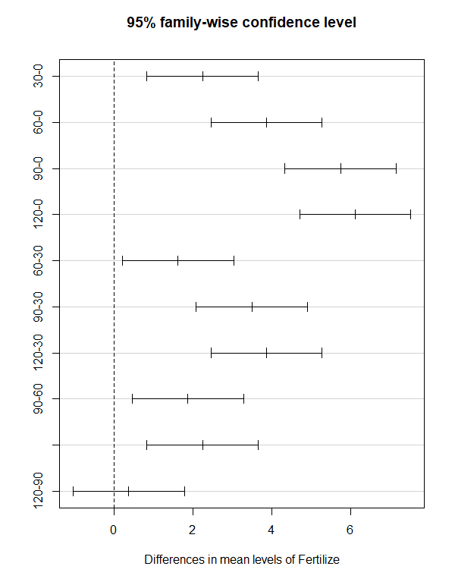
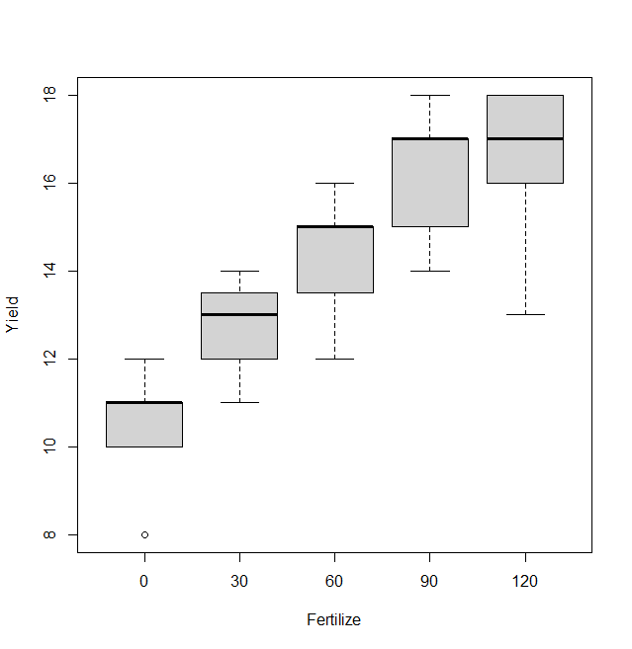

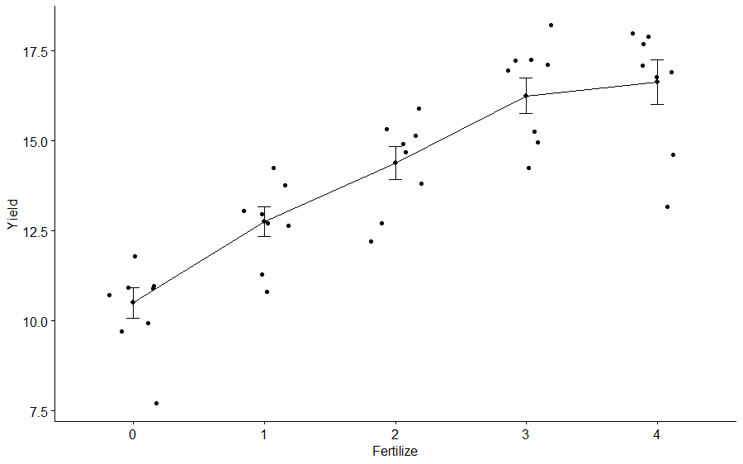

 | Какой из графиков, по Вашему мнению, лучше отражает динамику средних и показывает отличия?

3 | Отличия средних по критерию НСР (наименьшая существенная разность)
 |  |  |  |  |  |  |  |  |  |  | В каких единицах выражено НСР?
 | Расчитайте НСР по формуле для ур.значимости 0.05

 | где n - число повторностей по градациям фактора
 | QW и vW возьмите из табл., а значения для распределения Стьюдента найдите, воспользовавшись функцией программы Excel СТЬЮДРАСП.ОБР.2x
 | вычисляющей значения для двухсторонней t-статистики для заданного уровня значимости в зависимости от числа степеней свободы.

 | Qw = | 1.9 |  | Vw= | 35 |  |  | 2.0301 |  | n | 2 | НСР0,05= | 2.80

 | Выпишите значение НСР, рассчитанное в программе R |  |  |  |  |  |  | НСР0,05= | 0.9951245
 |  |  |  |  |  |  |  |  |  |  |  |  |  |  |  | Тавблица 2-ф ДА из R
 | Сравнение средних по НСР |  |  |  |  |  |  |  |  |  |  | Классы |  |  |  | Df Sum Sq Mean Sq F value Pr(>F)
 | Градация | Среднее | Градация | Среднее | Разница средних | Вывод: равны /отличаются |  |  |  |  |  |  |  | 1 | 2 | Herbizide 3 36.20 12.067 12.639 1.291e-05 ***
 |  |  |  |  |  |  |  |  |  |  |  |  |  |  |  | Fertilize 4 206.85 51.712 54.167 8.450e-14 ***
 |  |  |  |  |  |  |  |  |  |  |  |  |  |  |  | Residuals 32 30.55 0.955
 |  |  |  |  |  |  |  |  |  |  |  |  |  |  |  | ---
 |  |  |  |  |  |  |  |  |  |  |  |  |  |  |  | Signif. codes: 0 ‘***’ 0.001 ‘**’ 0.01 ‘*’ 0.05 ‘.’ 0.1 ‘ ’ 1

 |  |  |  |  |  |  |  |  |  |  |  |  |  |  |  |  |  | $groups

4 | Отличия средних по критерию Тьюки |  |  |  |  |  |  |  |  |  |  | Классы |  |  |  |  | a
 | Градация | Среднее | Градация | Среднее | Разница средних | p | Вывод: равны /отличаются |  |  |  |  |  |  | 1 | 2 |  | a
 |  |  |  |  |  |  |  |  |  |  |  |  |  |  |  |  | b
 |  |  |  |  |  |  |  |  |  |  |  |  |  |  |  |  | c
 |  |  |  |  |  |  |  |  |  |  |  |  |  |  |  |  | d

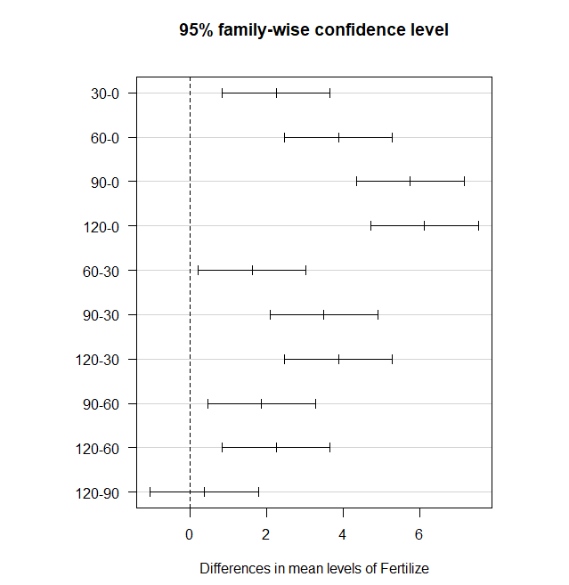

 | Вставьте рисунок из R

5 | Какой критерий сравнения средних НСР или Тьюки (Шеффе) обнаруживает больше различий между средними?

6 | Какой вывод можно сделать о влиянии градаций фактора 1 на отклик?

7 | ОДНОФАКТОРНЫЙ НЕПАРАМЕТРИЧЕСКИЙ ДИСПЕРСИОННЫЙ АНАЛИЗ
 |  |  |  |  |  |  |  |  |  |  |  | Kruskal-Wallis rank sum test
 | Критерий хи- квадра Крускула-Уолиса |  |  |  |  |  |  |  |  |  | ruskal-Wallis rank sum test

 | Вероятность превышения p |  |  |  |  |  |  |  |  |  | data: Yield by Fertilize
 |  |  |  |  |  |  |  |  |  |  | Kruskal-Wallis chi-squared = 29.508, df = 4,
 | Отличия медиан по критерию Вилкосона |  |  |  |  |  |  |  |  |  | p-value = 6.164e-06
 | Градация | Медиана | Градация | Медиана | Разница медиан | p | Вывод: равны /отличаются

 |  |  |  |  |  |  |  |  |  |  |  | Pairwise comparisons using Wilcoxon rank sum test with continuity correction

 |  |  |  |  |  |  |  |  |  |  | 0 30 60 90
 |  |  |  |  |  |  |  |  |  |  | 30 0,0092 - - -
 |  |  |  |  |  |  |  |  |  |  | 60 0.0027 0.0329 - -
 |  |  |  |  |  |  |  |  |  |  | 90 0.0027 0.0027 0.0329 -
 |  |  |  |  |  |  |  |  |  |  | 120 0.0027 0.0063 0.0260 0.4376

 |  |  |  |  |  |  |  |  |  |  | P value adjustment method: BH

 | Каковы результаты непараметрического дисперсионного анализа

8 | Сравните результаты сравнения средних параметрическим двухфакторным анализом и непараметрическим дисперсионным анализом. Отличаются ли они?

